|| MAC_GBH
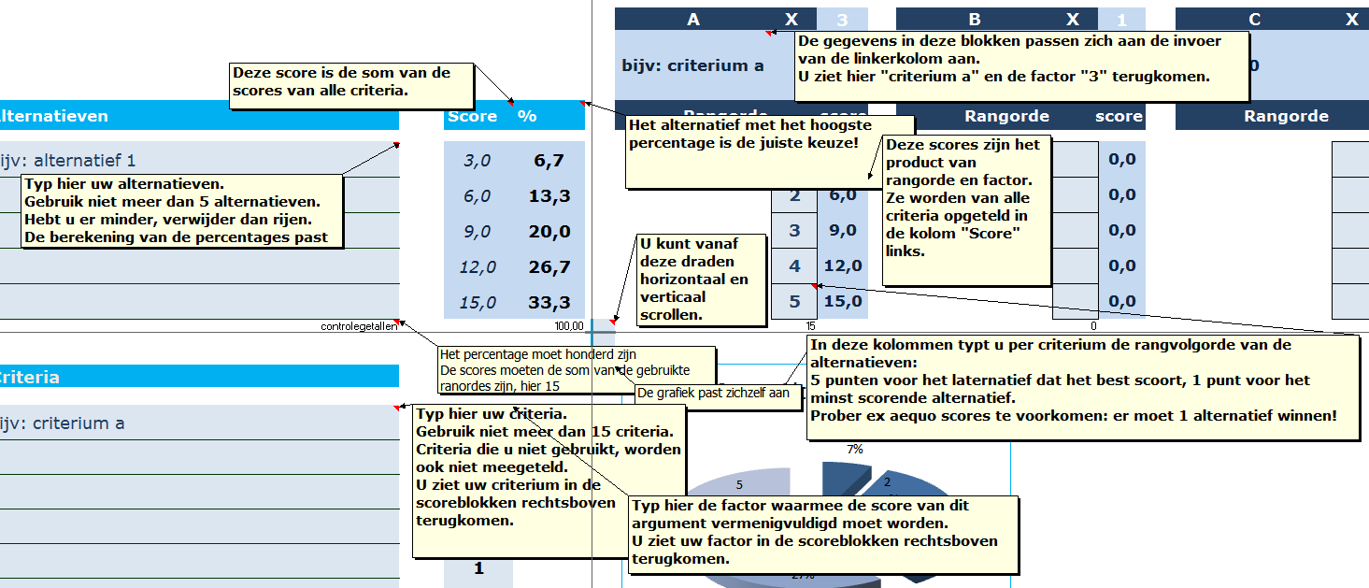
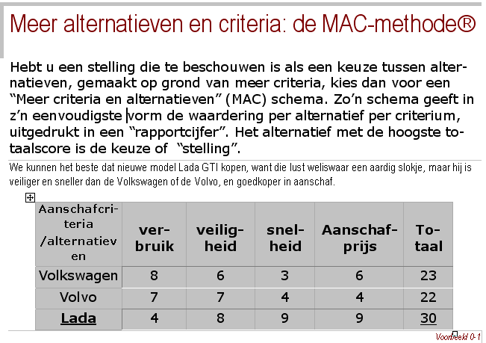
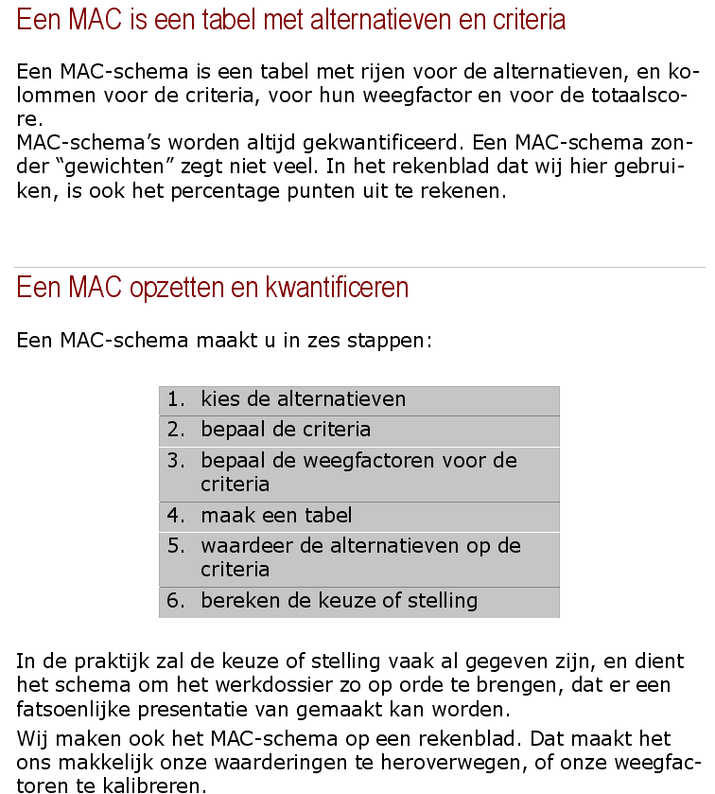
Uitleg per veld bij de MAC

MAC-VB
M A C

 |  |  |  |  | A | X | 2 | B | X | 3 | C | X | 4 | D | X | 1 | E | X | 1 | F | X | 1 | G | X | 1 | H | X | 1 | I | X | 1 | J | X | 1 | K | X | 1 | L | X | 1 | M | X | 1 | N | X | 1 | O | X | 1
 |  |  |  |  | economisch |  |  | veilig |  |  | snel |  |  | 0 |  |  | 0 |  |  | 0 |  |  | 0 |  |  | 0 |  |  | 0 |  |  | 0 |  |  | 0 |  |  | 0 |  |  | 0 |  |  | 0 |  |  | 0
 |  | Alternatieven | Score | % | Rangorde |  | score | Rangorde |  | score | Rangorde |  | score | Rangorde |  | score | Rangorde |  | score | Rangorde |  | score | Rangorde |  | score | Rangorde |  | score | Rangorde |  | score | Rangorde |  | score | Rangorde |  | score | Rangorde |  | score | Rangorde |  | score | Rangorde |  | score | Rangorde |  | score

1 |  | sportwagen | 34.0 | 25.2 |  | 1 | 2.0 |  | 4 | 12.0 |  | 5 | 20.0 |  |  | 0.0 |  |  | 0.0 |  |  | 0.0 |  |  | 0.0 |  |  | 0.0 |  |  | 0.0 |  |  | 0.0 |  |  | 0.0 |  |  | 0.0 |  |  | 0.0 |  |  | 0.0 |  |  | 0.0
2 |  | gezinswagen | 39.0 | 28.9 |  | 4 | 8.0 |  | 5 | 15.0 |  | 4 | 16.0 |  |  | 0.0 |  |  | 0.0 |  |  | 0.0 |  |  | 0.0 |  |  | 0.0 |  |  | 0.0 |  |  | 0.0 |  |  | 0.0 |  |  | 0.0 |  |  | 0.0 |  |  | 0.0 |  |  | 0.0
3 |  | vrachtwagen | 23.0 | 17.0 |  | 3 | 6.0 |  | 3 | 9.0 |  | 2 | 8.0 |  |  | 0.0 |  |  | 0.0 |  |  | 0.0 |  |  | 0.0 |  |  | 0.0 |  |  | 0.0 |  |  | 0.0 |  |  | 0.0 |  |  | 0.0 |  |  | 0.0 |  |  | 0.0 |  |  | 0.0
4 |  | oldtimer | 22.0 | 16.3 |  | 2 | 4.0 |  | 2 | 6.0 |  | 3 | 12.0 |  |  | 0.0 |  |  | 0.0 |  |  | 0.0 |  |  | 0.0 |  |  | 0.0 |  |  | 0.0 |  |  | 0.0 |  |  | 0.0 |  |  | 0.0 |  |  | 0.0 |  |  | 0.0 |  |  | 0.0
5 |  | fiets | 17.0 | 12.6 |  | 5 | 10.0 |  | 1 | 3.0 |  | 1 | 4.0 |  |  | 0.0 |  |  | 0.0 |  |  | 0.0 |  |  | 0.0 |  |  | 0.0 |  |  | 0.0 |  |  | 0.0 |  |  | 0.0 |  |  | 0.0 |  |  | 0.0 |  |  | 0.0 |  |  | 0.0
 |  | controlegetallen |  | 100.00 |  | 15 |  |  | 15 |  |  | 15 |  |  | 0 |  |  | 0 |  |  | 0 |  |  | 0 |  |  | 0 |  |  | 0 |  |  | 0 |  |  | 0 |  |  | 0 |  |  | 0 |  |  | 0 |  |  | 0

Score Alternatieven
 |  | Criteria | factor

A |  | economisch | 2
B |  | veilig | 3
C |  | snel | 4
D |  |  | 1
E |  |  | 1
F |  |  | 1
G |  |  | 1
H |  |  | 1
I |  |  | 1
J |  |  | 1
K |  |  | 1
L |  |  | 1
M |  |  | 1
N |  |  | 1
O |  |  | 1

 | © PP in taal 2000-2015

MAC_00
M A C

 |  |  |  |  | A | X | 3 | B | X | 1 | C | X | 1 | D | X | 1 | E | X | 1 | F | X | 1 | G | X | 1 | H | X | 1 | I | X | 1 | J | X | 1 | K | X | 1 | L | X | 1 | M | X | 1 | N | X | 1 | O | X | 1
 |  |  |  |  | bijv: criterium a |  |  | 0 |  |  | 0 |  |  | 0 |  |  | 0 |  |  | 0 |  |  | 0 |  |  | 0 |  |  | 0 |  |  | 0 |  |  | 0 |  |  | 0 |  |  | 0 |  |  | 0 |  |  | 0
 |  | Alternatieven | Score | % | Rangorde |  | score | Rangorde |  | score | Rangorde |  | score | Rangorde |  | score | Rangorde |  | score | Rangorde |  | score | Rangorde |  | score | Rangorde |  | score | Rangorde |  | score | Rangorde |  | score | Rangorde |  | score | Rangorde |  | score | Rangorde |  | score | Rangorde |  | score | Rangorde |  | score

1 |  | Bijv: alternatief 1 | 3.0 | 6.7 |  | 1 | 3.0 |  |  | 0.0 |  |  | 0.0 |  |  | 0.0 |  |  | 0.0 |  |  | 0.0 |  |  | 0.0 |  |  | 0.0 |  |  | 0.0 |  |  | 0.0 |  |  | 0.0 |  |  | 0.0 |  |  | 0.0 |  |  | 0.0 |  |  | 0.0
2 |  |  | 6.0 | 13.3 |  | 2 | 6.0 |  |  | 0.0 |  |  | 0.0 |  |  | 0.0 |  |  | 0.0 |  |  | 0.0 |  |  | 0.0 |  |  | 0.0 |  |  | 0.0 |  |  | 0.0 |  |  | 0.0 |  |  | 0.0 |  |  | 0.0 |  |  | 0.0 |  |  | 0.0
3 |  |  | 9.0 | 20.0 |  | 3 | 9.0 |  |  | 0.0 |  |  | 0.0 |  |  | 0.0 |  |  | 0.0 |  |  | 0.0 |  |  | 0.0 |  |  | 0.0 |  |  | 0.0 |  |  | 0.0 |  |  | 0.0 |  |  | 0.0 |  |  | 0.0 |  |  | 0.0 |  |  | 0.0
4 |  |  | 12.0 | 26.7 |  | 4 | 12.0 |  |  | 0.0 |  |  | 0.0 |  |  | 0.0 |  |  | 0.0 |  |  | 0.0 |  |  | 0.0 |  |  | 0.0 |  |  | 0.0 |  |  | 0.0 |  |  | 0.0 |  |  | 0.0 |  |  | 0.0 |  |  | 0.0 |  |  | 0.0
5 |  |  | 15.0 | 33.3 |  | 5 | 15.0 |  |  | 0.0 |  |  | 0.0 |  |  | 0.0 |  |  | 0.0 |  |  | 0.0 |  |  | 0.0 |  |  | 0.0 |  |  | 0.0 |  |  | 0.0 |  |  | 0.0 |  |  | 0.0 |  |  | 0.0 |  |  | 0.0 |  |  | 0.0
 |  | controlegetallen |  | 100.00 |  | 15 |  |  | 0 |  |  | 0 |  |  | 0 |  |  | 0 |  |  | 0 |  |  | 0 |  |  | 0 |  |  | 0 |  |  | 0 |  |  | 0 |  |  | 0 |  |  | 0 |  |  | 0 |  |  | 0

Score Alternatieven
 |  | Criteria | factor

A |  | bijv: criterium a | 3
B |  |  | 1
C |  |  | 1
D |  |  | 1
E |  |  | 1
F |  |  | 1
G |  |  | 1
H |  |  | 1
I |  |  | 1
J |  |  | 1
K |  |  | 1
L |  |  | 1
M |  |  | 1
N |  |  | 1
O |  |  | 1

 | © PP in taal 2000-2015

|| ECL _GBH
Checklist
Ethisch beschouwen van uw Beslissing, Keuze of Reactie (BKR)

Ethisch vinden wij een BKR als hij gefundeerd, bruikbaar en gewetensvol is. Gefundeerd, omdat een BKR nooit sui generis ontstaat, hij staat op en naast andere modellen en aannamen. Laat zien waar u staat. Bruikbaar, omdat een BKR geen spel is. Uw BKR beïnvloedt de wereld. Laat hij dan bruikbaar zijn. Gewetensvol, want “redeneren” is een handeling. Uw BKR beïnvloedt uzelf, anderen en de wereld. Doe dat gewetensvol

U test uw BKR door vragen te stellen. Er zijn maar drie antwoorden op de vragen mogelijk: goed / niet goed / weet niet
Kopieer-en-plak een van de drie voorbeelden, dan hebt u meteen de mooie opvulkleuren.
U kunt de antwoorden filteren. Zo kunt u in 1 oogopslag zien welke "niet goed" of "weet niet" antwoorden aandacht behoeven, of hoeveel vraagstukken met prioriteit 1 nog opgelost moeten worden.

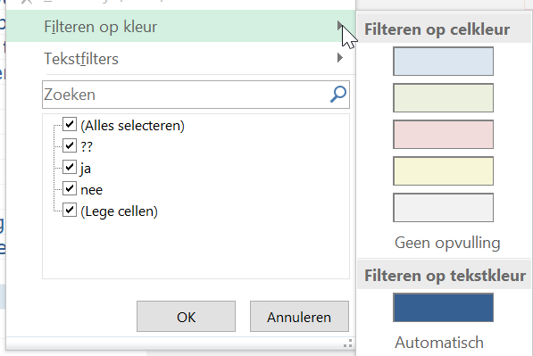
Een antwoord kan (moet) toegelicht of onderbouwd worden in de kolom "Waar blijkt dat uit?"
Zo past uw ethische controle in één handige checklist.
Die checklist kan ingevoegd worden in de causale cascade, of in enig verantwoordingsdocument.

